Wykres_1
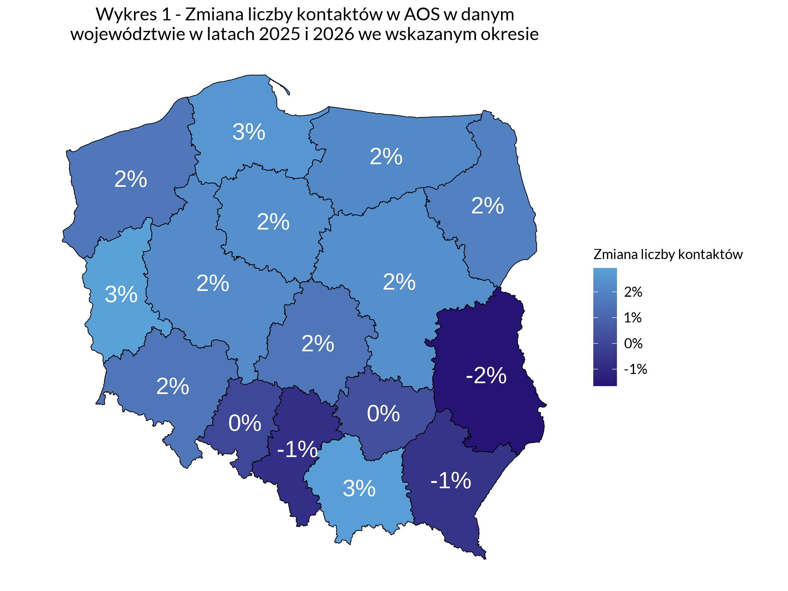
Spis Treści

Wykres_2
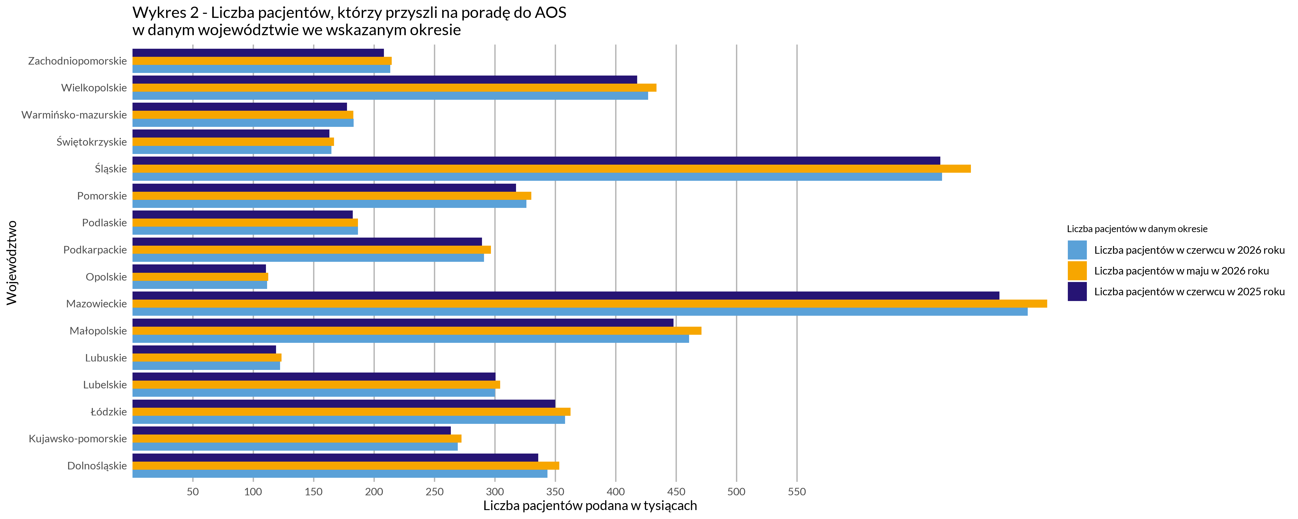
Spis Treści

